DDM
평가의뢰종목 | 대한제21호위탁관리부동산투자회사
평가기준일 | 2024-09-30
평가값송부일 | 2024-10-04 | 2024-10-07
보고서송부일 | 2024-10-10 | 2024-10-17
 | 제이티저축은행 | 한국투자증권(종합금융본부)
 | 민감도 송부 필요

현금흐름 |  |  |  |  |  |  |  |  | 현금흐름

시점 |  |  |  |  | 2025-02-28 | 2025-08-31 | 2026-02-28 | 2026-08-31 | 시점 |  |  |  | 2024-08-31 | 2025-02-28 | 2025-08-31 | 2026-02-28 | 2026-08-31
운영배당 |  |  |  |  | 1,055 | 910 | 864 | 1,755 | 운영배당 |  |  |  | 912 | 1,000 | 1,097 | 1,098 | 1,922
매각배당 |  |  |  |  | 0 | 0 | 0 | 2,188 | 매각배당 |  |  |  | 0 | 0 | 0 | 0 | 2,188
청산배당 |  |  |  |  | 0 | 0 | 0 | 36,573 | 청산배당 |  |  |  | 0 | 0 | 0 | 0 | 36,573
순현금흐름 |  |  |  |  | 1,055 | 910 | 864 | 40,516 | 순현금흐름 |  |  |  | 912 | 1,000 | 1,097 | 1,098 | 40,683

자본비용 |  |  |  |  |  |  |  |  | 자본비용
Cost of Equity |  |  |  |  |  |  |  | 11.09% | Cost of Equity |  |  |  |  |  |  |  | 11.59%

현재가치 계산 |  |  |  |  |  |  |  |  | 평가기준일 | 할인율 | 최종가 | 변동폭
 |  |  |  |  |  |  |  |  | 2024-09-30 | 11.09% | 4,880 | -0.20%
Date | 순현금흐름 | 지수 | 현가계수 | 현재가치 |  |  |  |  | 2024-06-30 | 11.59% | 4,890 | -6.28%
 |  |  |  |  |  |  |  |  | 2024-03-31 | 11.08% | 5,218 | 0.21%
2025-02-28 | 1,055 | 0.41369863014 | 0.95742116489 | 1,010 |  |  |  |  | 2023-12-31 | 10.74% | 5,206 | -1.78%
2025-08-31 | 910 | 0.91780821918 | 0.90797992151 | 827 |  |  |  |  | 2023-09-30 | 11.63% | 5,271 | -1.78%
2026-02-28 | 864 | 1.4136986301 | 0.86183653866 | 744 |  |  |  |  | 2023-03-31 | 11.21% | 5,366 | -0.86%
2026-08-31 | 40,516 | 1.9178082192 | 0.81733128682 | 33,115 |  |  |  |  | 2022-12-31 | 9.17% | 5,413 | -1.12%
합계 |  |  |  | 35,696 |  |  |  |  | 2022-09-30 | 8.85% | 5,474 | -1.84%
주식수 |  |  |  | 7,314,600 |  |  |  |  | 2022-06-30 | 8.36% | 5,577 | 8.45%
주당 가격 |  |  |  | 4,880 |  |  |  |  | 2022-03-31 | 10.16% | 5,142 | -0.84%
 |  |  |  |  |  |  |  |  | 2021-12-31 | 9.65% | 5,186 | 1.93%
 |  |  |  |  |  |  |  |  | 2021-09-30 | 9.09% | 5,088 | 0.30%
 |  |  |  |  |  |  |  |  | 2021-06-30 | 54.83% | 5,073 | -1.36%
 |  |  |  |  |  |  |  |  | 2021-03-31 | 53.84% | 5,143 | 2.12%
 |  |  |  |  |  |  |  |  | 2020-12-31 | 8.57% | 5,036 | -1.56%
 |  |  |  |  |  |  |  |  | 2020-09-30 | 8.30% | 5,116 | -1.58%
 |  |  |  |  |  |  |  |  | 2020-06-30 | 8.00% | 5,028 | -2.06%
 |  |  |  |  |  |  |  |  | 2020-03-31 | 6.87% | 5,108 | 1.32%
 |  |  |  |  |  |  |  |  | 2019-12-31 | 6.73% | 5,216

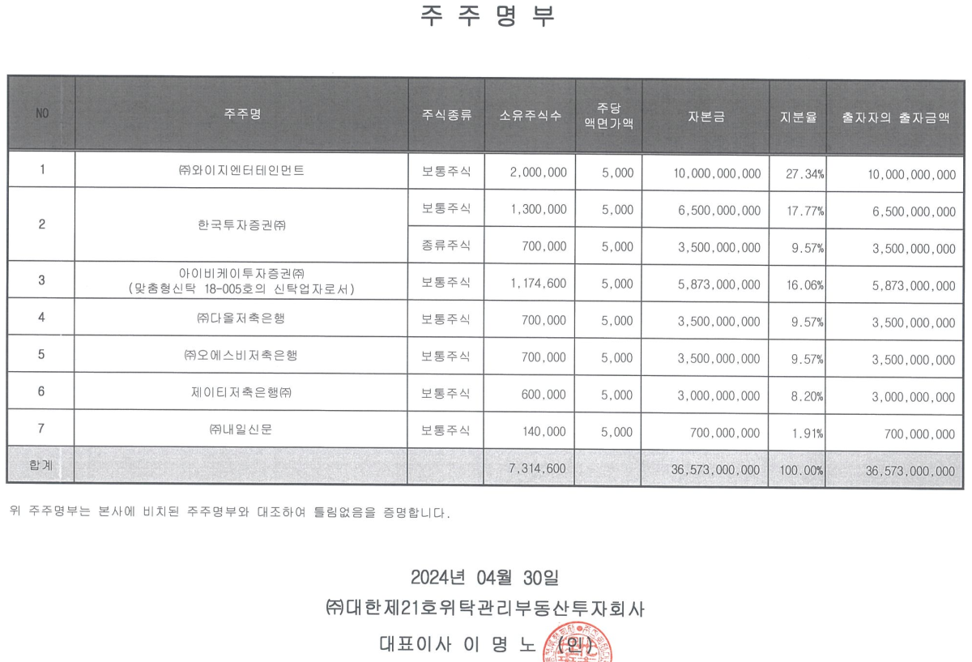
주주명부
2024-08-31 | 보통주
주주명 | 주식수 | 지분율
(주)와이지엔터테인먼트 | 2,000,000 | 27.34% |  | 당기 | 전기 | 변동
한국투자증권(주) | 1,300,000 | 17.77% |  | 6,344,170,474
한국투자증권(주) | 700,000 | 9.57% |  | 3,416,091,794
아이비케이투자증권(주) | 1,174,600 | 16.06% |  | 9,760,262,268
(주)다올저축은행 | 700,000 | 9.57%
(주)오에스비저축은행 | 700,000 | 9.57%
제이티저축은행(주) | 600,000 | 8.20% |  | 2,928,078,680 | 2,934,049,271 | (5,970,590)
(주)내일신문 | 140,000 | 1.91% |  | 9,760,262,268 | 9,780,164,236 | (19,901,968)
합 계 | 7,314,600 | 100.00%

민감도 분석 |  |  |  |  |  |  |  |  | *보고서
 |  | 청산가치 |  | 청산가치 |  |  |  |  | 상장리츠 | 유형 | 관측베타 | 부채비율 | Unlevered Beta | Levered Beta
자본비용 | 순현금흐름 | -1% | 주당 단가 | 1% | 주당 단가 |  |  |  | 에이리츠 | 자기관리 | 0.543 | 244% | 0.185 | 0.423
10.09% | 36,296 | 35,933 | 4,912 | 36,659 | 5,012 |  |  |  | 케이탑리츠 | 자기관리 | 0.721 | 154% | 0.325 | 0.742
 |  |  |  |  |  |  |  |  | 이리츠코크렙 | 기업구조조정 | 0.502 | 126% | 0.251 | 0.573
 |  |  |  |  |  |  |  |  | 신한알파리츠 | 위탁관리 | 0.474 | 149% | 0.221 | 0.504
Date | 순현금흐름 | 지수 | 현가계수 | 현재가치 |  |  |  |  | 롯데리츠 | 위탁관리 | 0.594 | 61% | 0.400 | 0.912
2024-08-31 | 0 | -0.082191780822 | 1.0079328357 | 0 |  |  |  |  | 미래에셋맵스리츠 | 위탁관리 | 0.635 | 188% | 0.255 | 0.583
2025-02-28 | 1,055 | 0.41369863014 | 0.9610094224 | 1,014 |  |  |  |  | 디앤디플랫폼리츠 | 위탁관리 | 0.627 | 202% | 0.223 | 0.508
2025-08-31 | 910 | 0.91780821918 | 0.91554677827 | 833 |  |  |  |  | SK리츠 | 위탁관리 | 0.641 | 113% | 0.338 | 0.771
2026-02-28 | 864 | 1.4136986301 | 0.87292431542 | 754 |  |  |  |  | NH올원리츠 | 위탁관리 | 0.638 | 286% | 0.195 | 0.446
2026-08-31 | 40,516 | 1.9178082192 | 0.83162872916 | 33,694 |  |  |  |  | 신한서부티엔디리츠 | 위탁관리 | 0.714 | 120% | 0.367 | 0.836
합계 |  |  |  | 36,296 |  |  |  |  | 코람코더원리츠 | 위탁관리 | 0.752 | 140% | 0.333 | 0.759
주식수 |  |  |  | 7,314,600
주당 가격 |  |  |  | 4,962

 |  | 청산가치 |  | 청산가치 |  |  |  |  | 평균 | - | 0.622 | 1.621 | 0.281 | 0.642
자본비용 | 순현금흐름 | -1% | 주당 단가 | 1% | 주당 단가 |  |  |  |  |  | TRUE | TRUE | TRUE | TRUE
11.09% | 35,696 | 35,339 | 4,831 | 36,053 | 4,929
 |  |  |  |  |  |  |  |  | 할인율
 |  |  |  |  |  |  |  |  | 항목 | 산식 | 2024-09-30 |  | 2024-06-30
Date | 순현금흐름 | 지수 | 현가계수 | 현재가치 |  |  |  |  | 유사기업 관측 Beta | KOSPI 및 KOSDAQ에 상장된 동종기업 평균 | 0.622 |  | 0.683
2024-08-31 | 0 | -0.082191780822 | 1.0086822212 | 0 |  |  |  |  | 유사기업 부채비율 | KOSPI 및 KOSDAQ에 상장된 동종기업 평균 | 162.09% |  | 175.21%
2025-02-28 | 1,055 | 0.41369863014 | 0.95742116489 | 1,010 |  |  |  |  | Unlevered Beta (βU) | βU = β유사기업 / (1 + (1 - t) × B/S유사기업) | 0.281 |  | 0.294
2025-08-31 | 910 | 0.91780821918 | 0.90797992151 | 827 |  |  |  |  | Levered Beta (βL) | βL = βU × (1 + (1 - t) × B/S유사기업) | 0.642 |  | 0.702
2026-02-28 | 864 | 1.4136986301 | 0.86183653866 | 744 |  |  |  |  | 무위험이자율 (Rf) | Risk Free Rate of Korea (1yr) (Bloomberg) | 3.590% |  | 3.650%
2026-08-31 | 40,516 | 1.9178082192 | 0.81733128682 | 33,115 |  |  |  |  | Market Risk Premium (MRP) | Market Risk premium of Korea (1yr) (Bloomberg) | 11.690% |  | 11.400%
합계 |  |  |  | 35,696 |  |  |  |  | 자기자본비용(Ke) | Ke = Rf + βL × MRP | 11.09% |  | 11.65% | -0.56%
주식수 |  |  |  | 7,314,600
주당 가격 |  |  |  | 4,880 |  |  |  |  |  | effective tax rate | 20.9%
 |  |  |  |  |  |  |  |  | 2024-07-31 | risk free rate | 3.590%
 |  | 청산가치 |  | 청산가치 |  |  |  |  | 2024-07-31 | MRP | 11.69%
자본비용 | 순현금흐름 | -1% | 주당 단가 | 1% | 주당 단가
12.09% | 35,112 | 34,761 | 4,752 | 35,463 | 4,848

Date | 순현금흐름 | 지수 | 현가계수 | 현재가치
2024-08-31 | 0 | -0.082191780822 | 1.0094254409 | 0
2025-02-28 | 1,055 | 0.41369863014 | 0.95387828187 | 1,007
2025-08-31 | 910 | 0.91780821918 | 0.90054257693 | 820
2026-02-28 | 864 | 1.4136986301 | 0.85098707764 | 735
2026-08-31 | 40,516 | 1.9178082192 | 0.80340449133 | 32,551
합계 |  |  |  | 35,112
주식수 |  |  |  | 7,314,600
주당 가격 |  |  |  | 4,800

대한제21호위탁관리부동산투자회사 보통주, 우선주
구분 | 할인율 | 10.09% | 11.09% | 12.09%
 | 청산가치
최종가격 | -1% | 4,912 | 4,831 | 4,752
 | 0% | 4,962 | 4,880 | 4,800
 | 1% | 5,012 | 4,929 | 4,848

보고서

3) 배당금 산정내역
해당 투자자의 현금 흐름 산정(운용보고서 상 상이하므로 반드시 아래의 수식에서 계산된 값, 운용보고서 상 실제 배당액, 주총결의된 배당액, 재무모델 상 예정배당액을 검토할 것)

(1) 운영배당 현금흐름
배당시점 | 2024-08-31 | 2025-02-28 | 2025-08-31 | 2026-02-28 | 2026-08-31
구분 | 제13기 | 제14기 | 제15기 | 제16기 | 제17기
(+)영업수익 | 4,265 | 4,383 | 4,388 | 4,481 | 2,988
(-)영업비용 | 1,204 | 1,361 | 1,366 | 1,366 | 1,531 | PL(FY)시트
영업이익 | 3,060 | 3,021 | 3,023 | 3,116 | 1,456
(+)영업외수익 | 1 | 1 | 1 | 1 | 15,146
(-)영업외비용 | 2,899 | 2,764 | 2,764 | 2,764 | 1,843
당기순이익 | 162 | 259 | 260 | 353 | 14,760
(+)감가상각비 | 838 | 838 | 838 | 838 | 419
배당가능현금 | 1,000 | 1,097 | 1,098 | 1,191 | 15,179
주주 운영배당1*) | 912 | 1,000 | 1,097 | 1,098 | 1,922 | CF(FY)시트
구분
배당시점
(+)영업수익
(-)영업비용
영업이익 | 0 | 0 | 0 | 0 | 0
(+)영업외수익
(-)영업외비용
당기순이익 | 0 | 0 | 0 | 0 | 0
(+)감가상각비
배당가능현금 | 0 | 0 | 0 | 0 | 0
운영배당1*)
배당가능현금흐름 합계 | 6,029
실제 배당액 합계 | 0 | -1.00 | -6,029
1*) 주주 운영배당금
a. 전체 투하자본 36,573백만원
b. 주주 IRR 6.9%

(2) 매각차익 배당액 산정(Capital Gain)

매각시점 | 2026-08-31 | 비고
예상 매각금액 | 160,000 | 운영사 검토액(투자활동 현급 유입액)
취득금액 | 144,855 | 부동산 매입금액
부동산 매각차익 | 15,145 | 예상 매각금액 – 장부금액 = 부동산 매각차익
(-)매각비용 | 697 | 매각수수료+매각성과수수료
회계상 순처분손익 | 14,448 | -
(-)감가상각비 초과배당 누적액 | 12,082 | RE(M)시트 감가상각비 배당전입
(-)주식할인발행차금 상계금액 | 178 | RE(M)시트 주식발행비용 정산
(-)잉여금배당 | 312 | 전기이월이익잉여금+당기순이익(운영)
(-)처분시 배당지급액(주주) | 0 | -
(-)처분시 취득세보전액(주주) | 0 | -
Capital Gain | 1,876
C.G 배당 | 0 | Capital gain 배당분 없음

4) DDM 평가결과 | 기준시점 | 2024-09-30 | Discount rate | 11.09%
배당시점 | 2024-08-31 | 2025-02-28 | 2025-08-31 | 2026-02-28 | 2026-08-31
구분 | 제13기 | 제14기 | 제15기 | 제16기 | 제17기
운영배당 현금흐름 | 912 | 1,000 | 1,097 | 1,098 | 1,922
Period | 0.00 | 0.41 | 0.92 | 1.41 | 1.92
Time factor | 0.00 | 0.96 | 0.91 | 0.86 | 0.82
Present Value | 0 | 957 | 996 | 946 | 1,571
구분
배당시점
운영배당 현금흐름 | 0 | 0 | 0 | 0 | 0
Period | 0.00 | 0.00 | 0.00 | 0.00 | 0.00
Time factor | 0.00 | 0.00 | 0.00 | 0.00 | 0.00
Present Value | 0.000 | 0.000 | 0.000 | 0.000 | 0.000
운영배당 현금흐름 PV | 4,471
capital gain 귀속분 PV | 1,788 |  | 2,188
원본회수 PV | 29,892 |  | 36,573
전체 지분가치 PV | 36,151,200,865
주주 주식수 | 7,314,600
주주 주당 가치(원) | 4,942 |  | 4942.3346273

¨ 한국자산평가㈜ 공정평가금액

종류 | 1주당 평가금액(원) | 주식수 | 주주 전체가치
주주 | 4,942 | 7,314,600주 | 36,151,200,865

